상품제안서
골드 사군자 자개 USB메모리 | 상품코드: F09735

 |  |  |  |  |  |  | 02-412-0044 | www.easy1.co.kr
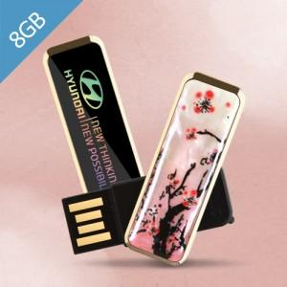

【상세/제작정보】 | ※ 제품특성상 단가 변동이 매우 유동적인 상품으로 주문전 꼭 확인 요청드립니다. *앞면 - 사군자 자개 중 선택(매화/난초/국화/대나무)

【인쇄/포장옵션】 | 풀칼라 / 포장지포장

【공급단가】 | 수량 | 100~ | 300~ | 500~ | 1,000~ | 3,000~
*VAT별도 | 8G | 7,840원 | 7,710원 | 7,520원 | 7,330원 | 7,210원
 | 16G | 7,950원 | 7,820원 | 7,630원 | 7,440원 | 7,310원
 | 32G | 8,970원 | 8,830원 | 8,610원 | 8,400원 | 8,250원
 | 64G | 12,840원 | 12,630원 | 12,320원 | 12,010원 | 11,810원

【상품 URL】 | https://dev.easy1.co.kr:443/src/goods_detail.php?gdno=9735

